Sheet1
System Testing Control
id | Nombre del Test | Descripcion | Pasos | Test Data | Expected Result | Actual Result | Pass-Fail | Remarks
1 | Installation | Poder instalar y correr la aplicacion en otro dispositivo. | Ir al repo. Descargar el proyecto. Instalar dependencias. Usar "expo start w" para verlo en web. Si es en movil, solo descargar la app "Expo Client", escanear el codigo QR que sale cuando se corre en una terminal "expo start w". | Se uso una computadora que nunca habia corrido el proyecto. | 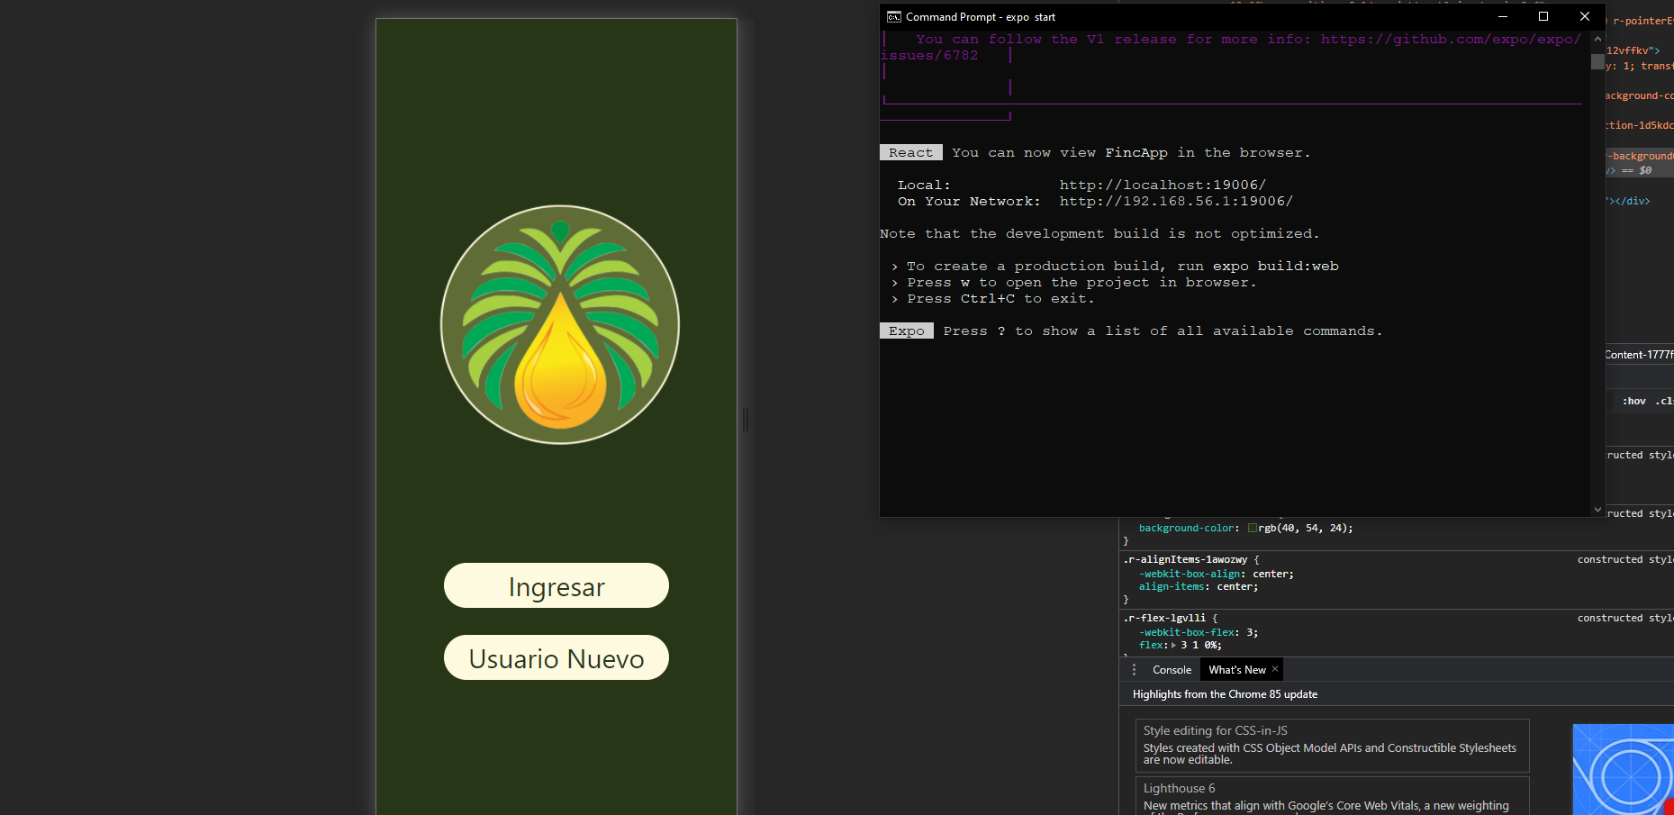 |  | PASS | Funciona perfecto.
2 | Functionality | Que se cumpla con los requisitos de diseno y que no se trabe o congele el app. | Abrir la aplicacion, usar las flechas de navegacion e interactuar con el app en general. | Usuario y contrasena predeterminados | 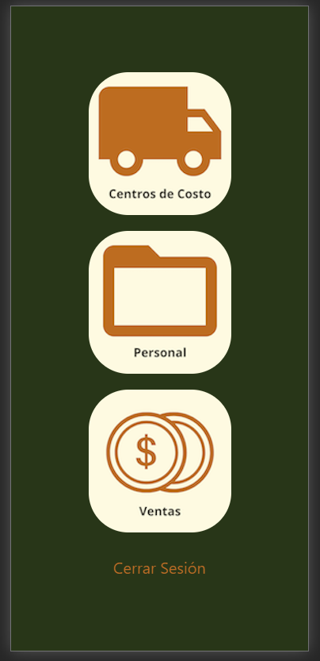 | 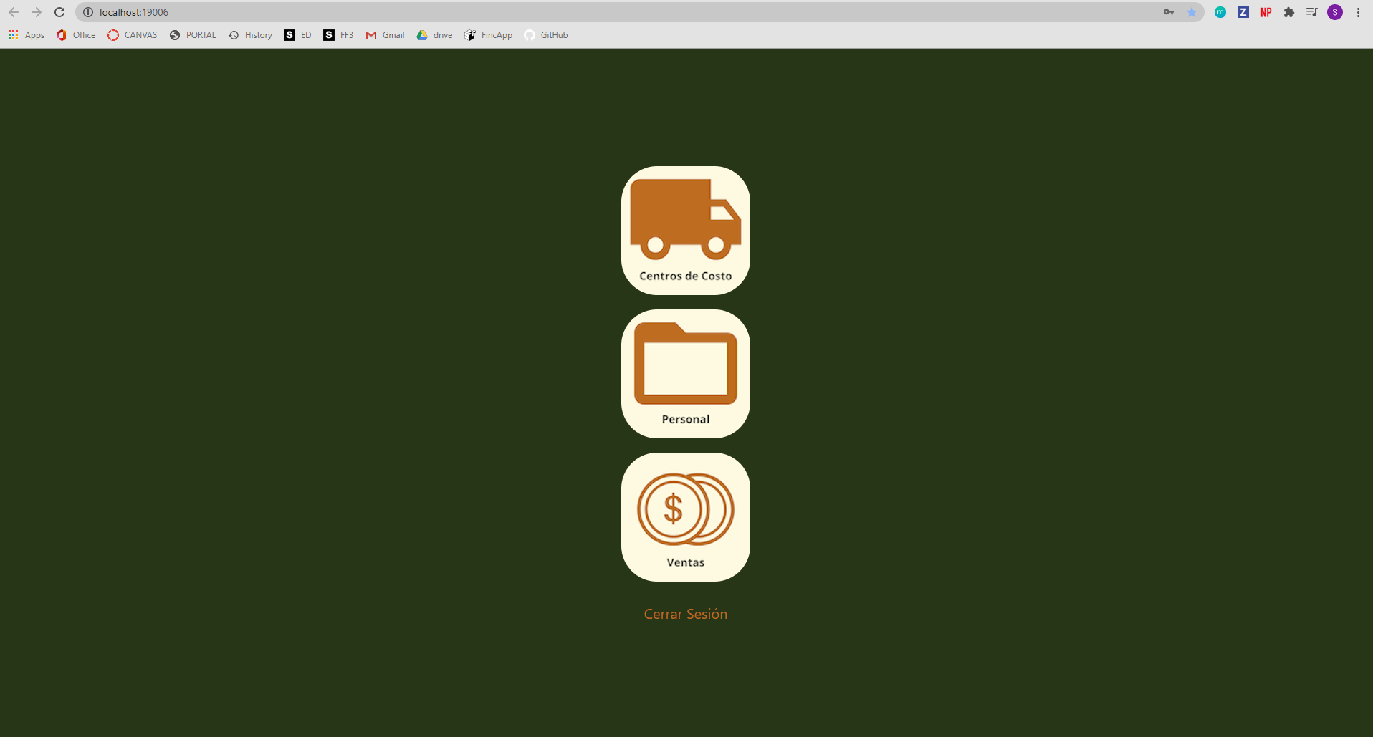 | PASS | Funciona perfecto pero hay algunas advertencias, ver codigo y librerias.
3 | Login | Poder ingresar con un usuario. | Apachar boton de login, ingresar usuario y contrasena. | Usuario y contrasena predeterminados | 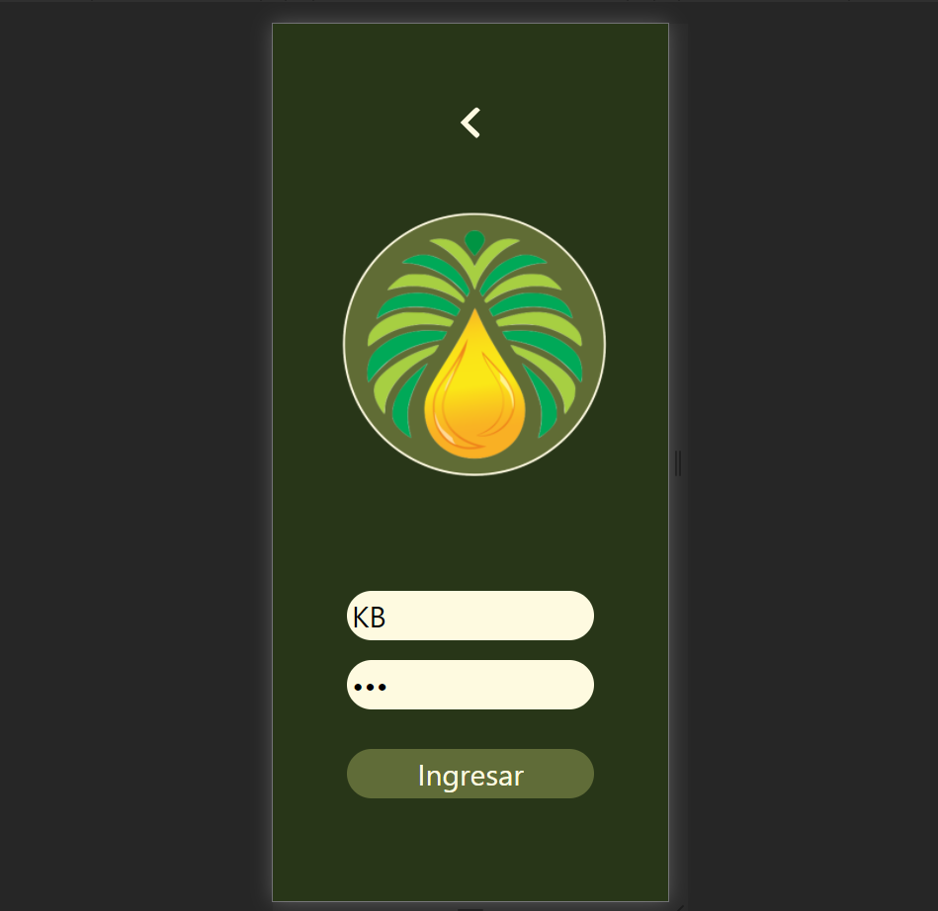 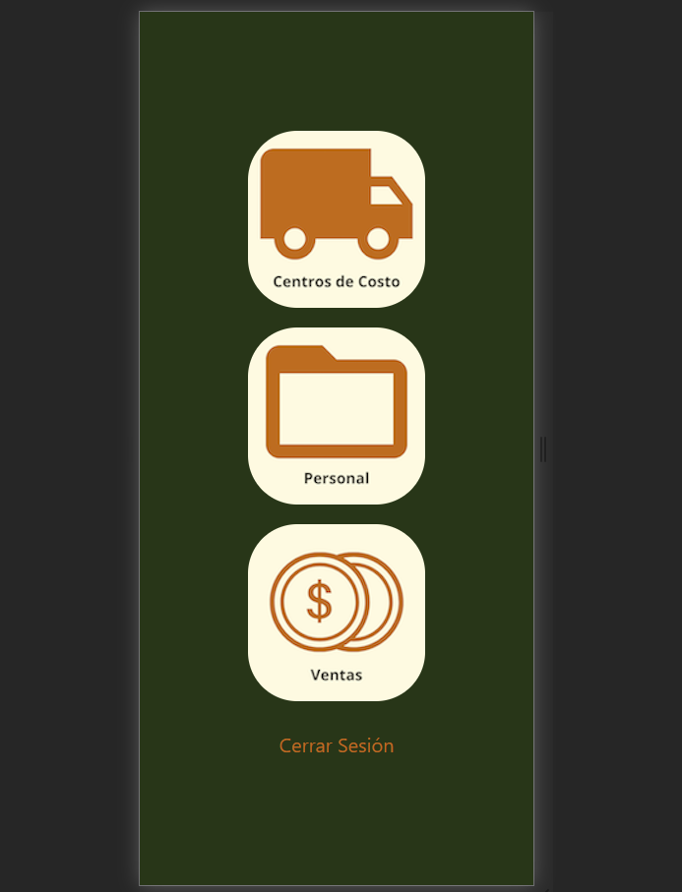 |  | PASS | Funciona bien.
4 | Register | Poder registar a un nuevo usuario. | Apachar boton de login, ingresar usuario apellido, usuario, correo electronico, y contrasenas. | Usuario y contrasena nuevos | 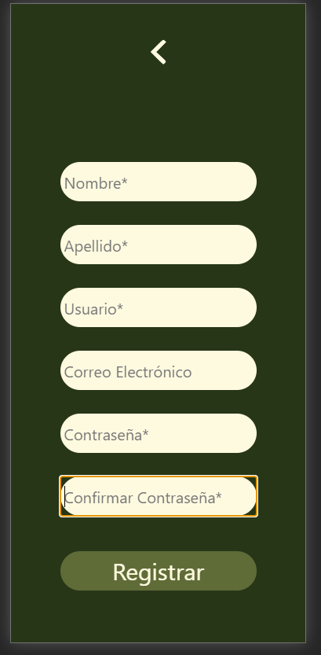 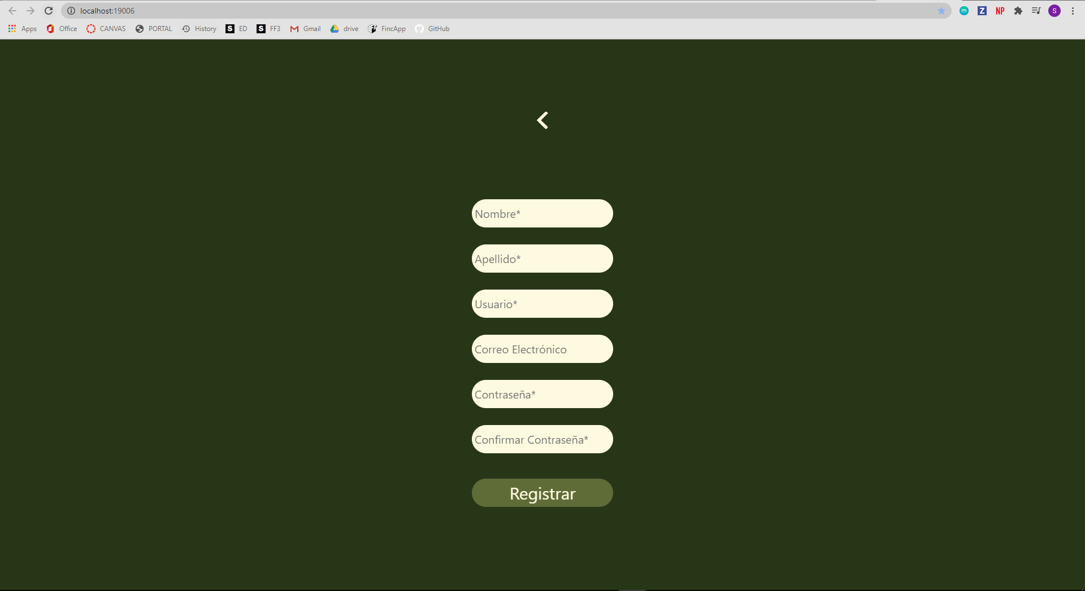 |  | PASS | Funciona bien.
5 | Ventas | Poder agregar una venta en el area de ventas. | Ingresar con usuario, ir a seccion de ventas, ingresar datos y generar una venta. | Datos dummy. | 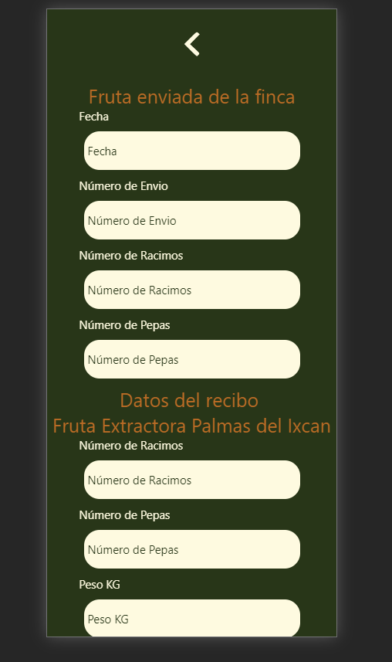 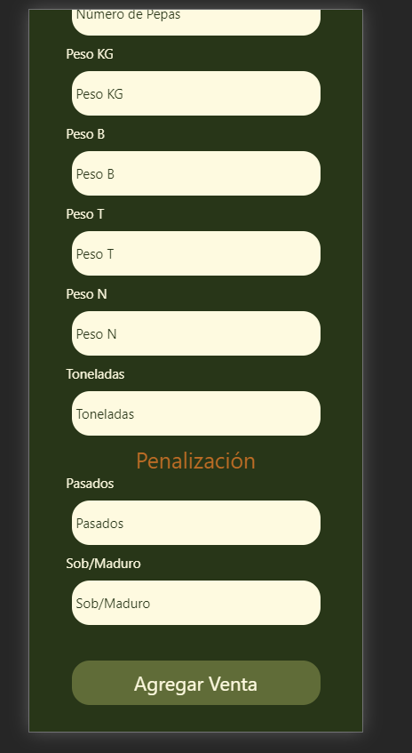 | 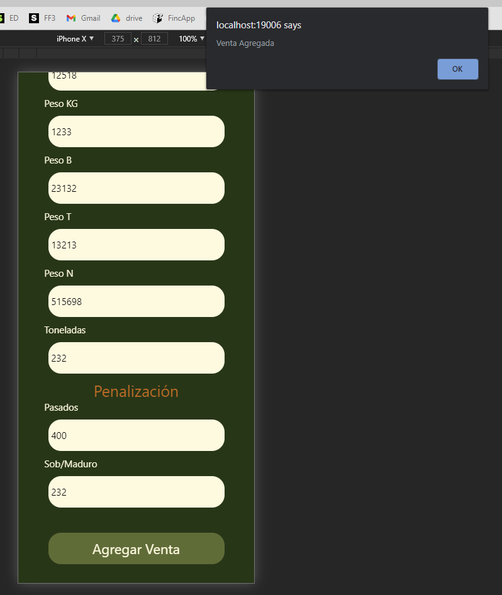 | PASS | Ya indica que una nueva venta fue agregada correctamente.
6 | LogOut | Poder Salir de la Aplicacion sin ningnun problema | Estar ingresado dentro del App y poder salir a la pagina de inicio. | Datos dummy. |  |  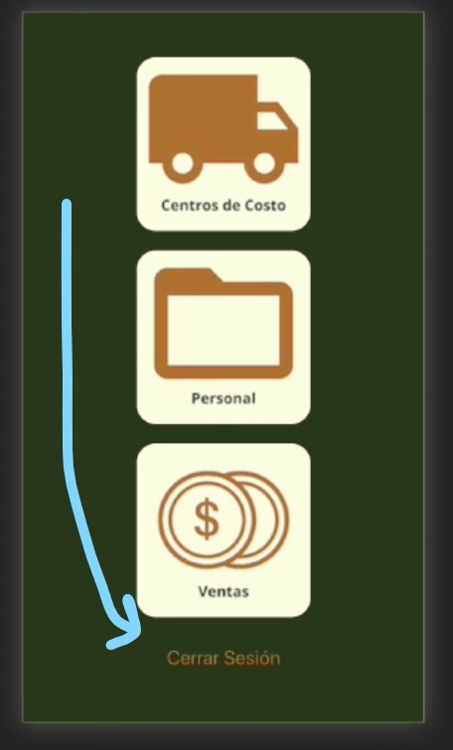 | PASS | Funciona bien, hay que problablemente agregar una alerta que indique que ya salio de la sesion.
7 | Base de Datos (Auth) | Poder registrar nuevos usuarios dentro de la base de datos. | Al momento de registrar un usuario, capturar la informacion y mandarla a una base de datos en Firebase. | Datos dummy. |  | 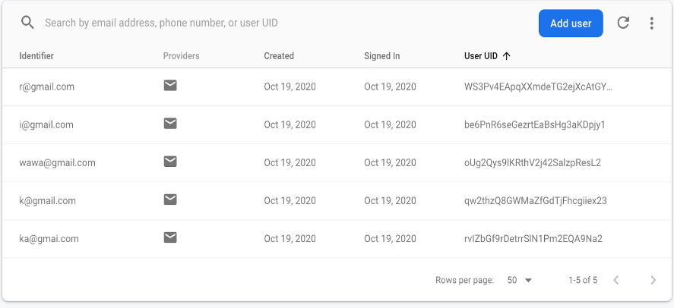 | PASS | Funciona bien.
 | Centros de Costo | Poder agregar gastos dentro de la finca categorizados. | Ingresar con usuario, ir a seccion de centros de costo, ingresar datos de gasto en quetzales, nombre, descripcion y el centro de costo. | Datos dummy. | 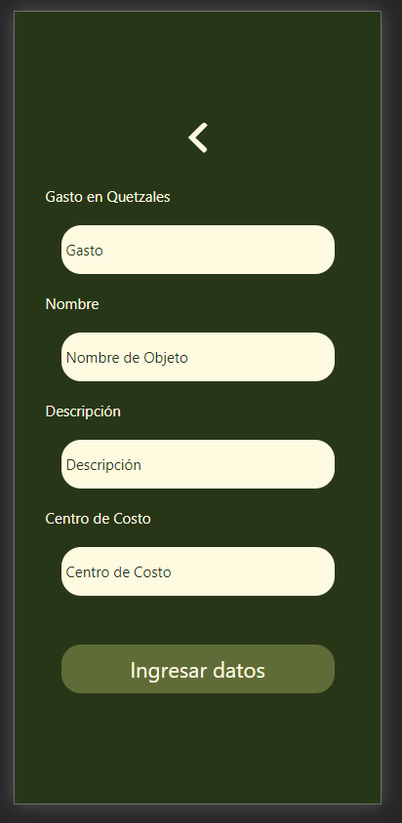 | 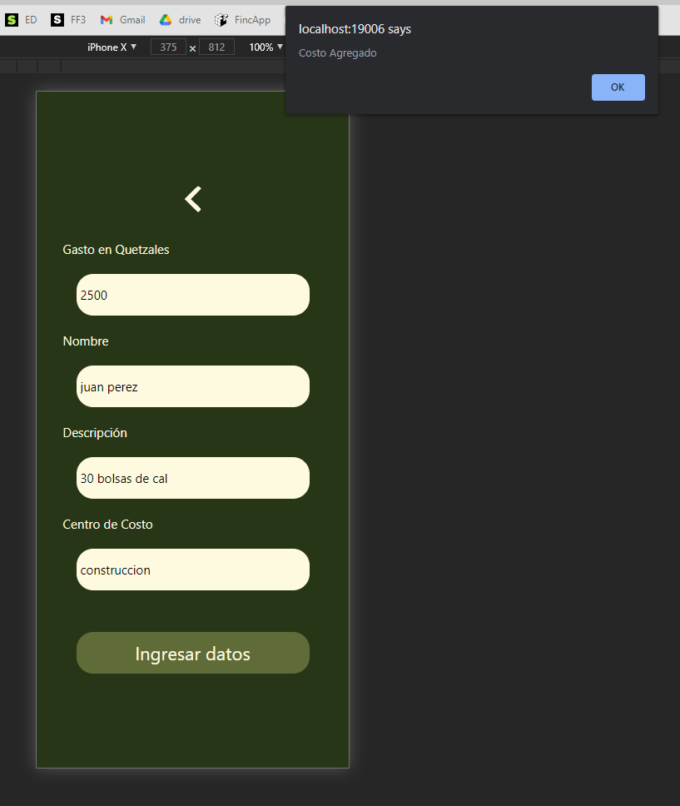 | PASS | Funciona bien y agrega los centros de costo.
 | Personal | Poder llevar control del personal dentro de la finca y poder ingresar nuevos empleados. | Ingresar con usuario, ir a seccion de personal, ingresar datos de nombre, apellido, dpi, numero celular, y numero de emergencia. Apachar boton de registrar. | Datos dummy. | 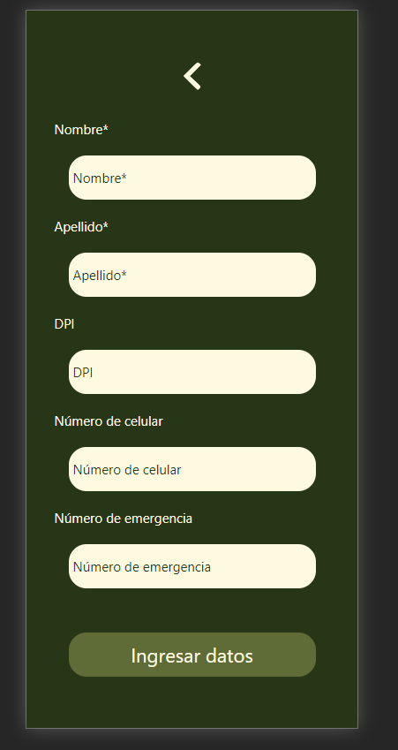 | 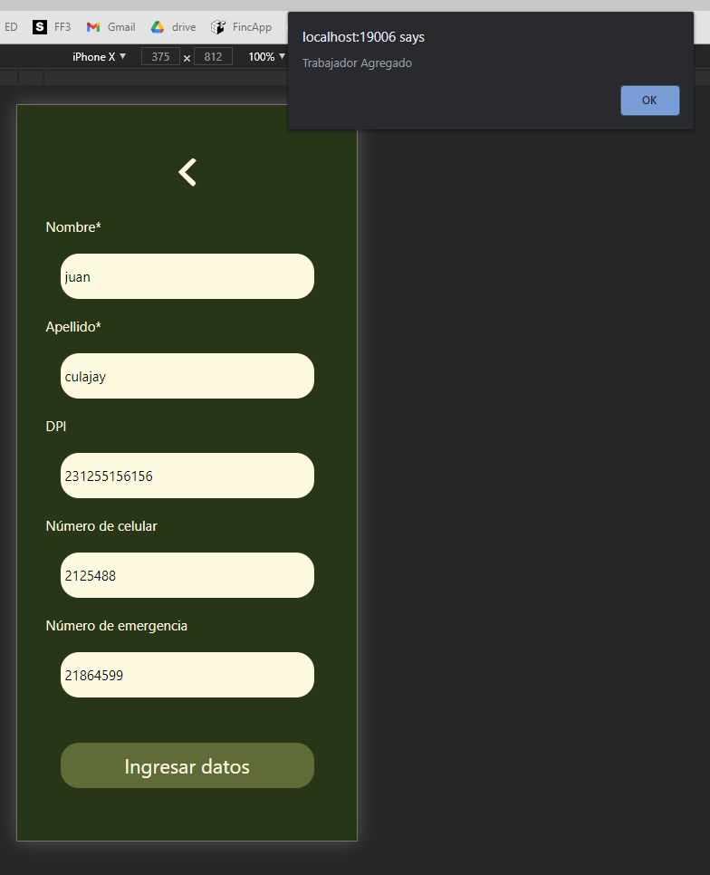 | PASS | Funciona bien y agrega empleados y trabajadores a la finca.

